Лист1
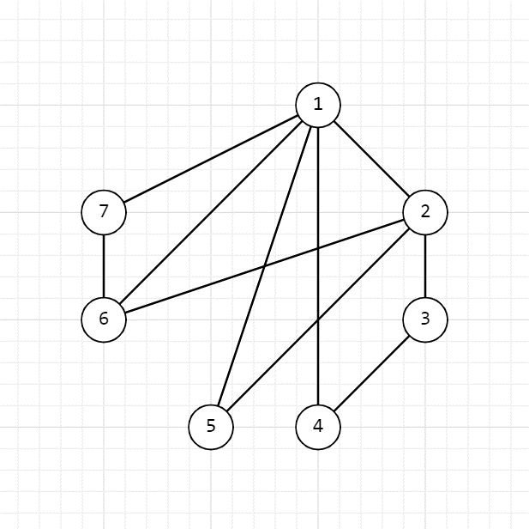
G1 | v1 | v2 | v3 | v4 | v5 | v6 | v7
v1 | 0 | 1 | 0 | 1 | 1 | 1 | 1 | v1 | 1 | 1 | 1 | 1 | 1 | 0 | 0 | 0 | 0 | 0
v2 | 1 | 0 | 1 | 0 | 1 | 1 | 0 | v2 | 1 | 0 | 0 | 0 | 0 | 1 | 1 | 1 | 0 | 0
v3 | 0 | 1 | 0 | 1 | 0 | 0 | 0 | v3 | 0 | 0 | 0 | 0 | 0 | 1 | 0 | 0 | 1 | 0
v4 | 1 | 0 | 1 | 0 | 0 | 0 | 0 | v4 | 0 | 1 | 0 | 0 | 0 | 0 | 0 | 0 | 1 | 0
v5 | 1 | 1 | 0 | 0 | 0 | 0 | 0 | v5 | 0 | 0 | 1 | 0 | 0 | 0 | 1 | 0 | 0 | 0
v6 | 1 | 1 | 0 | 0 | 0 | 0 | 1 | v6 | 0 | 0 | 0 | 1 | 0 | 0 | 0 | 1 | 0 | 1
v7 | 1 | 0 | 0 | 0 | 0 | 1 | 0 | v7 | 0 | 0 | 0 | 0 | 1 | 0 | 0 | 0 | 0 | 1

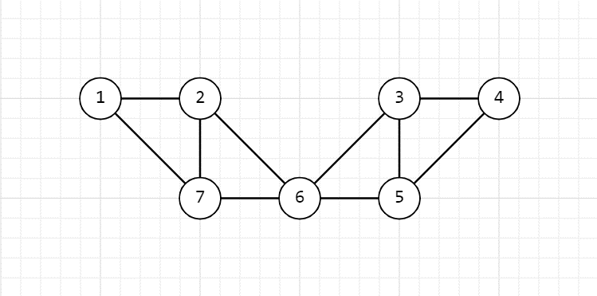

G2 | v1 | v2 | v3 | v4 | v5 | v6 | v7
v1 | 0 | 1 | 0 | 0 | 0 | 0 | 1 | v1 | 1 | 1 | 0 | 0 | 0 | 0 | 0 | 0 | 0 | 0
v2 | 1 | 0 | 0 | 0 | 0 | 1 | 1 | v2 | 1 | 0 | 1 | 0 | 0 | 1 | 0 | 0 | 0 | 0
v3 | 0 | 0 | 0 | 1 | 1 | 1 | 0 | v3 | 0 | 0 | 0 | 1 | 0 | 0 | 1 | 1 | 0 | 0
v4 | 0 | 0 | 1 | 0 | 1 | 0 | 0 | v4 | 0 | 0 | 0 | 1 | 0 | 0 | 0 | 0 | 1 | 0
v5 | 0 | 0 | 1 | 1 | 0 | 1 | 0 | v5 | 0 | 0 | 0 | 0 | 0 | 0 | 1 | 0 | 1 | 1
v6 | 0 | 1 | 1 | 0 | 1 | 0 | 1 | v6 | 0 | 0 | 1 | 0 | 1 | 0 | 0 | 1 | 0 | 1
v7 | 1 | 1 | 0 | 0 | 0 | 1 | 0 | v7 | 0 | 1 | 0 | 0 | 1 | 1 | 0 | 0 | 0 | 0

